상품제안서
프리미엄 맥세이프 다기능 강력파워 흡착식 거치대 | 상품코드: F30873

 |  |  |  |  |  |  | 02-412-0044 | www.easy1.co.kr
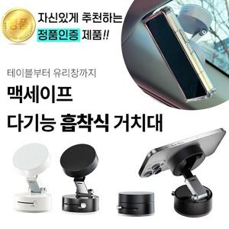

【상세/제작정보】 | ＊1BOX 200개입 6000원(VAT별도)

【인쇄/포장옵션】 | 레이저, 컬러필름인쇄 / 포장지포장

【공급단가】 | 수량 | 100~ | 300~ | 500~ | 1,000~ | 3,000~
*VAT별도 | 단가 | 8,160원 | 8,020원 | 7,820원 | 7,680원 | 7,480원

【상품 URL】 | https://dev.easy1.co.kr:443/src/goods_detail.php?gdno=30873

